Sheet1
[CGM排期]
[演讲题目] | CTpathway: a CrossTalk-based pathway enrichment analysis method for cancer research
[演讲时间]
[关键词] | Molecular interaction; Network analysis; Pathway crosstalk; Pathway enrichment analysis; Risk pathway.
[嘉宾介绍] | 刘海洲博士是南京航空航天大学生物医学工程博士生。主要研究方向是癌症基因组学、药物基因组学、非编码RNA等，致力于利用生物信息学、计算系统生物学等方法和手段研究人类复杂疾病的分子机制、药物反应以及耐药机制，相关工作发表在Genome Medicine，Journal of Molecular Biology，Molecular Therapy-Nucleic Acids 等SCI期刊。
[中文摘要] | 通路富集分析方法是探索数百个基因的功能和识别疾病风险通路的常用方法。此外，不同的通路通过交互作用（crosstalk）发挥其功能。然而，现有的通路富集分析方法没有充分考虑通路crosstalk作用，导致许多风险通路容易被忽略。为了克服这个不足，我们开发了一种新的基于crosstalk的通路富集分析方法，CTpathway，该方法基于整合来自8个数据库的通路信息、转录调控信息以及大规模的蛋白质-蛋白质相互作用而新构建的具有>15，900个基因和>440，000条边的全局通路crosstalk图（GPCM），结合基因的差异表达和crosstalk作用，我们为每个基因计算了风险评分，并识别了风险途径。对10个癌症组织和血液样本的>8300个表达谱的分析表明，CTpathway在识别风险通路方面优于当前常用的方法，CTpathway具有更高的准确性、可重复性和运行速度。CTpathway不仅可以识别到已知的风险通路，而且特异识别了其它方法忽略的关键通路。CTpathway在识别癌症不同阶段的风险通路方面也优于其他方法，尤其针对具有较少差异表达基因的早期癌症。此外，CTpathway的稳健设计可以使研究人员能够分析混合测序和单细胞RNA-seq表达谱，以更高的准确性预测癌症组织和细胞类型特异的风险通路。总的来说，CTpathway是一种快速、准确、稳定的用于癌症研究的通路富集分析方法。CTpathway网址：http://www.jianglab.cn/CTpathway/ . CTpathway独立程序：https://github.com/Bioccjw/CTpathway .
[参考文献] | Haizhou Liu, Mengqin Yua, Ramkrishna Mitra, Xu Zhou, Min Long, Wanyue Lei, Shunheng Zhou, Yu-e Huang, Fei Hou, Christine M Eischen, Wei Jiang. CTpathway: a CrossTalk-based pathway enrichment analysis method for cancer research. Genome Medicine. 2022 Oct 13. 14(1):118.
[嘉宾照片] | 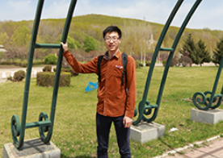
[FirstName] | Haizhou
[LastName] | Zhou
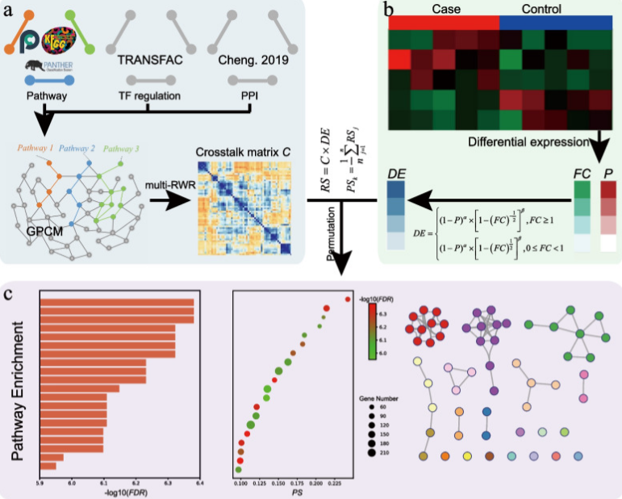
[封面图片]

